상품제안서
미니클립후레쉬-소 | 상품코드: S13736

 |  |  |  |  |  |  | 02-713-8555 | www.synergygift.co.kr
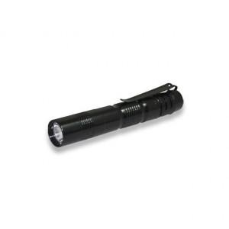

【상세/제작정보】 | LED전구 사용, 일반 후레쉬보다 빛이 강하며 작은 크기로 휴대성이 간편함

【인쇄/포장옵션】 | 레이저 / 포장지포장

【공급단가】 | 수량 | 150~ | 500~ | 1,000~ | 2,000~ | 3,000~
*VAT별도 | 단가 | 3,380원 | 3,250원 | 3,130원 | 3,000원 | 2,930원

【상품 URL】 | https://www.synergygift.co.kr:443/src/goods_detail.php?gdno=11039

